Hoja1
 | Valor
Nota 1 | 7 | 1.4
Nota 2 | 6.3 | 1.26
Nota 3 | 6.3 | 1.89
presentación | 6.3 | 1.89
 | Final | 6.44 | 3.9

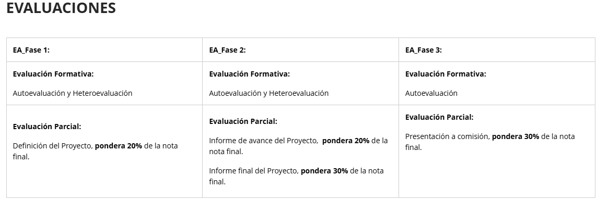

 | correo | > | generar la orden de transporte |  | Lugar donde retira, lugar donde desacha y tipo cantidad de productos.

 | login | crear usuarios/empresa |  | portal crear la orden

